intérêts légaux
source : | http://www.droitbelge.be/news_detail.asp?id=815 | http://treasury.fgov.be/rente_fr.htm

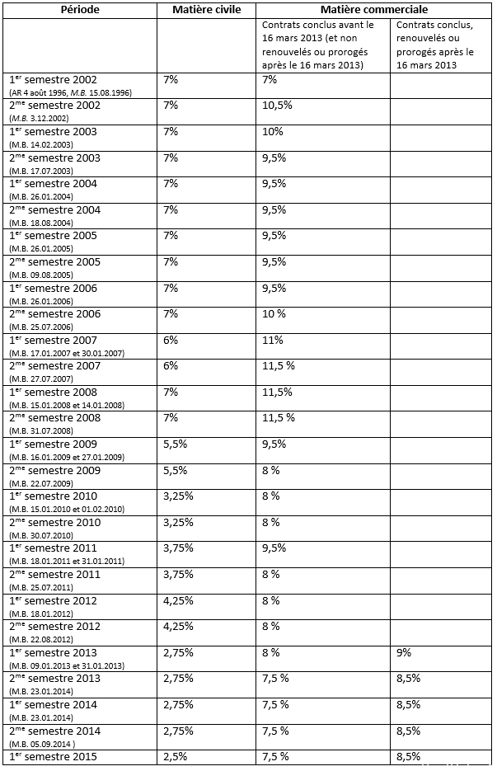

AM art 27 et suiv
